Feuil1
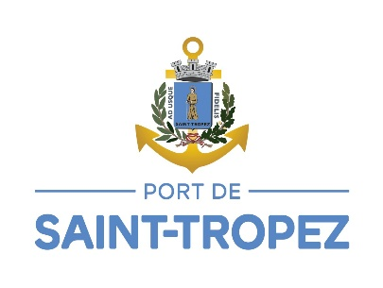
TARIFS 2026
Calcul de votre place: | longueur navire hors tout x largeur navire hors tout x tarif appliqué
 | JOURNALIERS
Tarifs en € TTC /m² | Basse Saison | Inter Saison | Haute saison | Très Haute Saison
 | 01/11 – 01/04 | 01/04 – 30/04 | 30/04 - 10/07 | 10/07 – 20/08
 |  | 04/10 – 01/11 | 20/08- 04/10
Vieux Port (VP) | 1.59 | 2.55 | 7.03 | 9.24
Môle Estienne D’Orves (MEO) | 0.91 | 2.48 | 5.37 | 7.29
Môle Jean Réveille (MJR) | 0.81 | 1.77 | 3.86 | 5.12
Bassin Jean Lescudier (BJL) | 0.71 | 1.06 | 2.35 | 2.94
Tender MEO (TMEO) | 0.71 | 1.06 | 2.35 | 2.94

 | FORFAITS
Tarifs en € TTC /m² | Basse Saison | Haute Saison | Annuels
 | 15/10 – 25/04 | 01/05 – 26/09

Vieux Port (VP) | 104.00 | 628.96 | 505.87
Môle Estienne D’Orves (MEO) | 97.00 | 604.77 | 150.03
Môle Jean Réveille (MJR) | 85.00 | 428.81
Bassin Jean Lescudier (BJL) | 75.00 | 252.84 | 150.62

Longueur hors tout des unités de passage autorisées par bassin :
* Bassin Jean Lescudier : jusqu'à 25 mètres
* Vieux Port : de 25 à 50 mètres
* Môle d'Estiennes d'Orves : jusqu'à 90 mètres et tirant d'eau de 4 mètres maximum
Les tarifs ne comprennent pas la taxe de séjour
Les journées s'entendent de 14h à 12h le lendemain
Les tarifs comprennent l'eau et l'électricité sauf les tarifs journaliers TMEO qui cencernent les tenders à couple
Les tarifs ne comprennent pas la location de raccord électrique
Nous rappelons que :
* dans les tarifs journaliers Vieux Port Haute Saison et Très Haute Saison, est prévu une intervention de plongeurs par jour (mise en place jusqu'à 2 lignes d'amarrage)
* dans les forfaits Basse Saison Môle Jean Réveille (MJR) et Bassin Jean Lescudier (BJL), est prévu une intervention de plongeurs par saison (ajustement des lignes d’amarrage).
Tout stationnement doit être acquitté à l'arrivée du navire dans le port
Les demandes de réservations (forfaits, passage) se font en ligne sur notre site www.portsainttropez.com
* Les demandes de réservation pour les navires de + de 18m se font en ligne sur notre site via Magelan Eresa
* Les demandes de réservation pour les navires de - de 18m se font en ligne via Navily
Les réservations des navires de + de 18m sont confirmées à la suite du règlement des arrhes qui s'élèvent à 50% du total séjour (hors taxe de séjour et services en option)
Les chèques bancaires ne sont pas acceptés

